Khóa AES
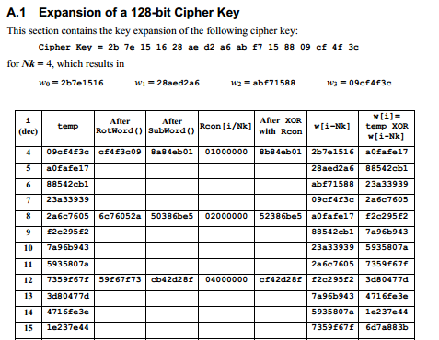
1. Mở rộng khóa của một khóa K trong AES-128
 | 2B7E151628AED2A6ABF7158809CF4F3C
Khóa K = | 2B7E151628AED2A6ABF7158809CF4F3C
NK = | 4
 |  |  | HÀM G |  |  |  |  |  |  | 0 | 1 | 2 | 3
 | Các Word | 4byte =32 bit | Dịch vòng trái 1 byte (Rotword) | Thế byte (Subword) | Rcon[j] | XOR Rcon[j] | Word w[i] |  |  | w0 | w1 | w2 | w3
0 | w0 | 2B7E1516 |  |  |  |  | 2B7E1516 |  |  | 2B7E1516 | 28AED2A6 | ABF71588 | 09CF4F3C
1 | w1 | 28AED2A6 |  |  |  |  | 28AED2A6 | 10001010 | 8A
2 | w2 | ABF71588 |  |  |  |  | ABF71588 | 00000001 | 01 | Word thứ i = | 0
3 | w3 | 09CF4F3C | CF4F3C09 | 8A84EB01 | 01000000 | 8B84EB01 | 09CF4F3C | 10001011 | 8B | Word | 2B7E1516
4 | w4 | g(w3) xor w0 |  |  |  |  | A0FAFE17
5 | w5 | w4 xor w1 |  |  |  |  | 88542CB1 |  |  | Byte 1 | Byte 2 | Byte 3 | Byte 4
6 | w6 |  |  |  |  |  |  |  |  | 1 | 2 | 3 | 4
7 | w7 |  |  |  |  |  |  | Hexa |  | 2B | 7E | 15 | 16
8 | w8 |  |  |  |  |  |  | Decimal |  | 43 | 126 | 21 | 22
9 | w9
10 | w10 |  |  |  |  |  |  |  |  | Word thứ i = | W3'
11 | w11 |  |  |  |  |  |  | XOR Rcon[j] |  | Word | 8B84EB01
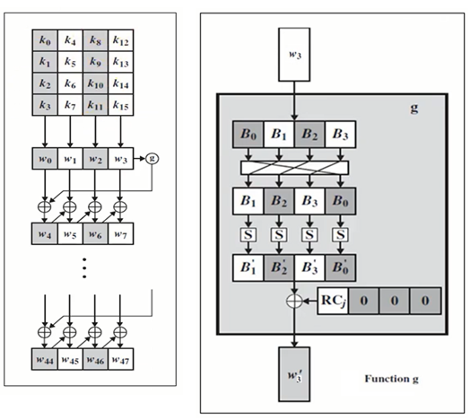
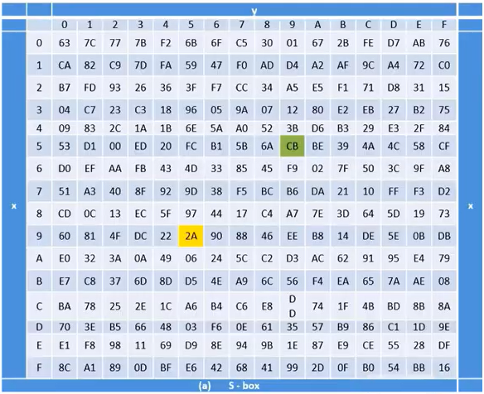
 |  |  |  |  |  |  |  |  |  |  |  | Byte 1 | Byte 2 | Byte 3 | Byte 4
 |  |  |  |  |  |  |  |  |  |  |  | 1 | 2 | 3 | 4
 |  |  |  |  |  |  |  |  |  | Hexa |  | 8B | 84 | EB | 01
 |  |  |  |  |  |  |  |  |  | Decimal |  | 139 | 132 | 235 | 1

 |  |  |  |  |  |  |  |  |  |  |  | Byte 1 | Byte 2 | Byte 3 | Byte 4
 |  |  |  |  |  |  |  |  |  | XOR |  | 160 | 250 | 254 | 23 | Decimal
 |  |  |  |  |  |  |  |  |  |  |  | A0 | FA | FE | 17 | Hex

 |  |  |  |  |  |  |  |  |  |  | Kết quả phép XOR của W'3 với W0: | A0FAFE17 | =W4

Mã hóa
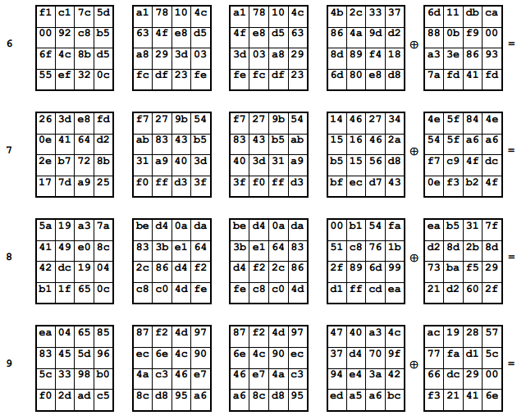
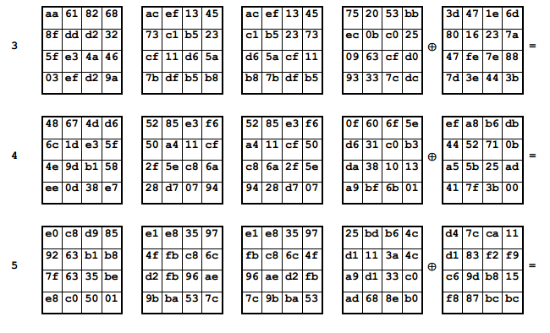
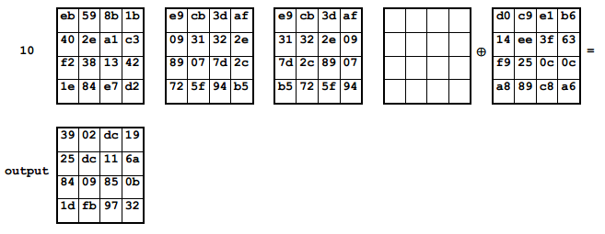
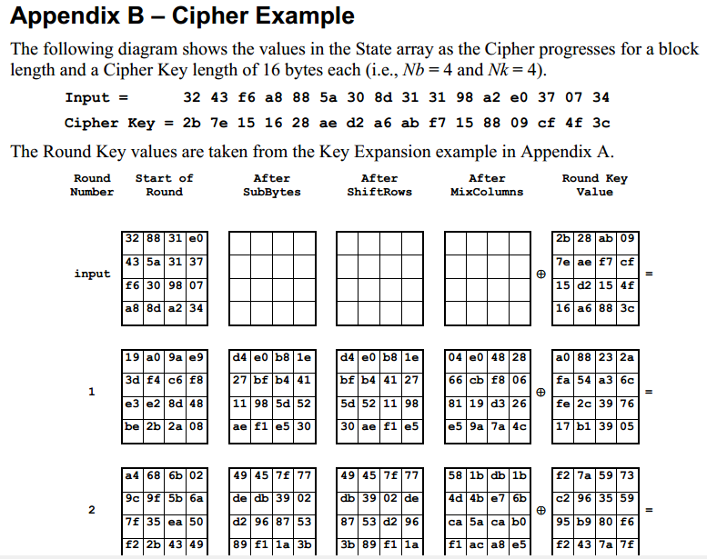

Các bước mã hóa thực hiện tuần tự như sau:

